IVNP
Métricas: Indicadores de Desempenho

IVNP - Índice de vagas não preenchidas

Determinar a taxa de vagas que acabaram não sendo preenchidas mesmo com as convocações e remanejamentos. Tem como objetivo orientar mudanças e uso de novas métricas ou processos, analisar se a mudança processual traz melhora e analisar processos e resultados no geral.

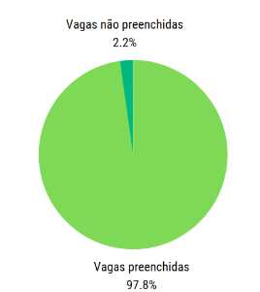

Como medir:

IVNP = NVNP/ NTV -

IVNP = Estimativa de vagas não preenchidas

NVNP= Número de vagas não preenchidas

NTV= Número de vagas totais

A melhor opção de apresentação é em gráfico de pizza, o que permitirá simples visualização e possível comparação com dados de gráficos anteriores.
Se relaciona principalmente ao resultado e seus impactos para a instituição

Mede principalmente a eficácia e a efetividade, a eficácia tendo em vista o preenchimento de vagas, que é do interesse tanto da instituição quando dos inscritos e efetividade porque pode ser utilizado para testar as influências da implementação para esse resultado

AVTP
Métricas: Indicadores de Desempenho

AVTP - Avaliação de tempo de processos

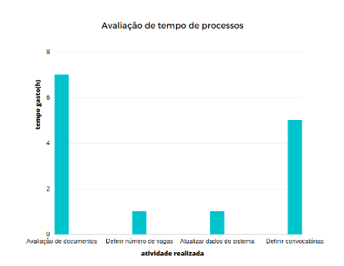
Esse indicador tem como foco analisar o tempo gasto nos processos, auxiliar na análise dos tempos e de possíveis problemas que podem vir a aumentar esse tempo gasto, trazendo também a oportunidade de observar métodos de otimização.

AVTP = TRPP - TRRP

AVTP = Avaliação de tempo de processos

TRPP = Tempo de realização dos processos planejado

TRRP = Tempo real de realização dos processos

No eixo horizontal constam as horas gastas em cada processo, já no vertical o indicativo de atividade. Esse procedimento deve ser realizado trazendo comparativos, que podem ser expostos juntos, trazendo as colunas com diferentes cores de acordo com o momento de análise colocado.

O indicador se relaciona principalmente com a Eficiência, pois analisa principalmente a produtividade, mas também traz características dos outros pontos: Economicidade, pois através desse pode-se analisar pontos de melhoria; eficácia pois os resultados do processos depende do desempenho em si do operacional e efetividade pela relação com a intervenção e implementação estabelecida

Esse indicador está mais relacionado a parte de processos, trazendo a avaliação de tempo gasto e análise desses

NCNED
Métricas: Indicadores de Desempenho

NCNED - Número de candidatos que não enviaram algum dos documentos

Esse indicador será utilizado para trazer os dados quantitativos de quantos e, possivelmente, quais dos documentos solicitados(pessoais ou de heteroidentificação) durante o processo de convocação e de chamada foram os menos enviados.

Primeiramente, através dos dados oriundos das planilhas criadas para envio para o MEC é possível contabilizar quantos dos chamados seguiram o processo enviando os seus documentos e criar um gráfico de barras, que pode ser comparado com os dados de períodos de realização do processo de remanejamento anterior do SISU.
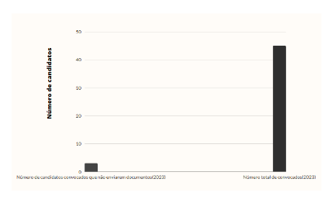

NCNED = NCCNE / NCTC

NCCNE = Número de candidatos convocados que não enviarem documentos

NTCC = Número total de candidatos convocados para o remanejamento

Além disso, após essa criação essa mesma planilha poderá ser utilizada para a criação de um diagrama de Venn que poderá trazer para a análise a indicação se essas pessoas não enviaram os documentos pessoais, os de heteroidentificação ou ambos.

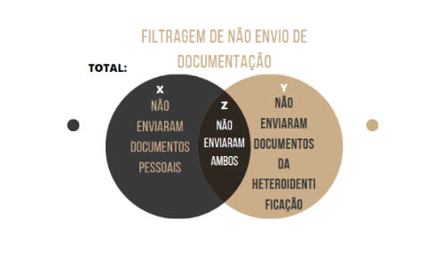

O indicador se relaciona principalmente com o resultado e os impactos, por ser uma análise de resultado final.
O inicador traz uma relação conjunta de aspectos, mas visualizando seu objetivo final, o principal seria a eficácia, tendo em vista o objetivo final de preencher todas as vagas abertas dos cursos do IFPE
Além desse, traz aspectos dos outros pontos, como a efetividade em si, com a intervenção da implementação, eficiência, caso as alterações processuais tenham influenciado nos resultados e economicidade, por o preenchimento total ser interessante
para a instituição e merecer essa análise de dados para ser atingido.

Também, através do Diagrama de Venn sugerido será possível analisar rapidamente quais o foco do problema apontado com as tabelas geradas pelo sistema, interessante para planejar as possíveis soluções.

